Feuil1
ORGANISATION DU FONCTIONNEMENT SPORTIF ABH FC - SAISON 2019/2020

DIRECTEUR TECHNIQUE : Anthony GUILLOT

DIRECTEUR TECHNIQUE TUTEUR DU SALARIE ALTERNANT : Guillaume Defay

RESPONSABLE ECOLE DE FOOT : Corenthin Thevenon |  |  |  | RESPONSABLE PRE FORMATION : Dominique OGEARD

U6-U7 |  | U8-U9 |  | U14-U15 |  | U16-U17-U18
RESPONSABLE | Corenthin Thevenon | RESPONSABLE | Corenthin Thevenon | RESPONSABLE | Anthony Guillot | RESPONSABLE | Ronan Brusq

ENTRAINEMENT | Corenthin Thevenon | ENTRAINEMENT | Corenthin Thevenon | ENTRAINEMENT | Anthony Guillot | ENTRAINEMENT | Ronan Brusq
 | + 2 jeunes du club |  | Benoît Meyrieux |  | Louis Arod |  | Yves Bompard
 |  |  | David Farucci |  | + 1Jeune du club |  | Lucas Benramdam
 |  |  | Bernard Jean Pierre
 |  |  | + 1Jeune du club

NB DE JOUEURS | 15 | NB DE JOUEURS | 25 | NB DE JOUEURS | 18 | NB DE JOUEURS | 35

NB D'EQUIPE ENVISAGE | 2 | NB D'EQUIPE ENVISAGE | 4 | NB D'EQUIPE ENVISAGE | 1 | NB D'EQUIPE ENVISAGE | 2
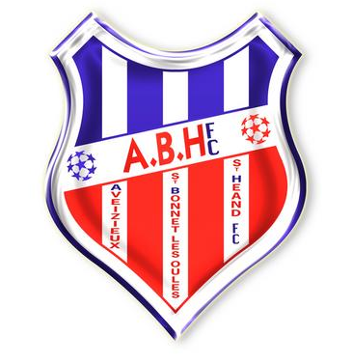
U10-U11 |  | U12-U13 |  | GARDIENS | U10 à U18
RESPONSABLE | Pierre Revol | RESPONSABLE | Corenthin Thevenon / Loic Basset | RESPONSABLE | André Daurat

ENTRAINEMENT | Pierre Revol | ENTRAINEMENT | Corenthin Thevenon | ENTRAINEMENT | André Daurat
 | Pascal Tholot |  | Loic Basset |  | Franck
 | Pierre Luc Orard |  | Oswald Berthuin
 | Germain Chatagnon |  | Fred Valentin
 | + 1Jeune du club |  | Philippe Goutagny

NB DE JOUEURS | 32 | NB DE JOUEURS | 31

NB D'EQUIPE ENVISAGE | 3 | NB D'EQUIPE ENVISAGE | 3

